PROBLEMA 2
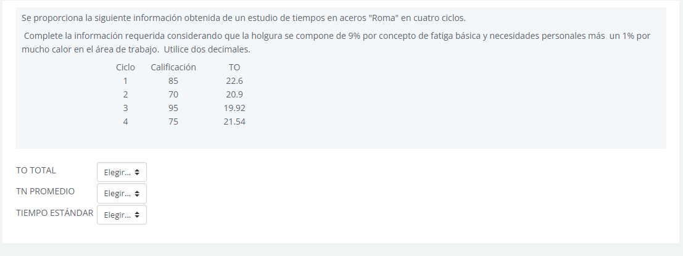

Ciclo | Calificación | TO
1 | 85 | 22.6 |  | 19.21
2 | 70 | 20.9 |  | 14.63
3 | 95 | 19.92 |  | 18.924
4 | 75 | 21.54 |  | 16.155

 | TO TOTAL | 84.96 | unidades tiempo

 | TN PROMEDIO | 17.23 | unidades tiempo

 | TIEMPO ESTANDAR | 18.95 | unidades tiempo

PROBLEMA 4
Número de Quejas por Tipo de Defecto
TIPO DE QUEJA | No. DE QUEJAS
Falta de compresor | 2
Puerta no cierra herméticamente | 7
No produce cubos de hielo | 4
Fugas de agua en mangueras | 25
Mangas rotas | 18
Bisagras vencidas | 5
Soportes de charolas rotos | 3
Otros problemas | 2

